UI（弃用）
UI

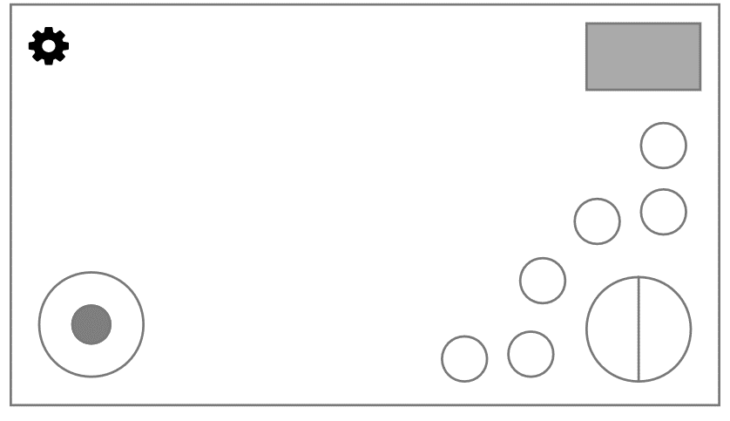
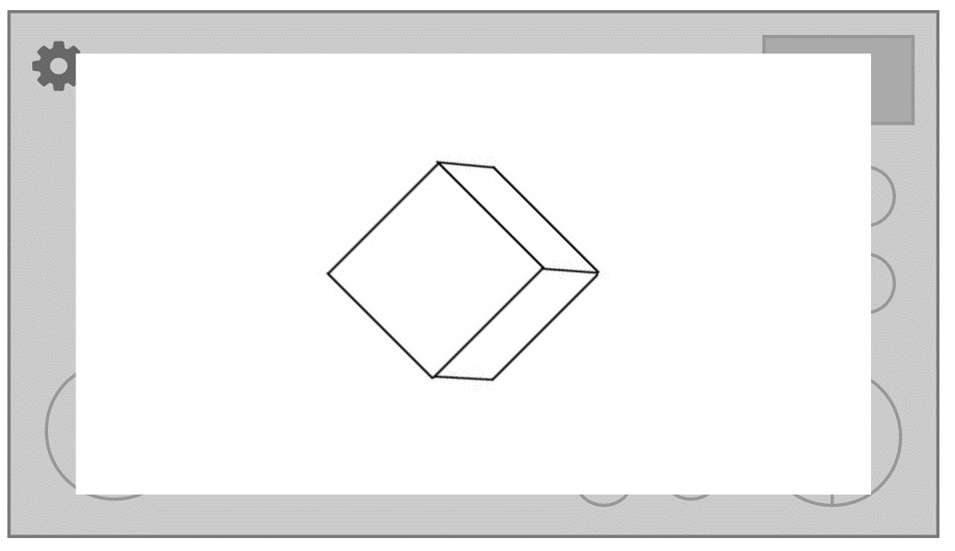
基础操作


底部text样式

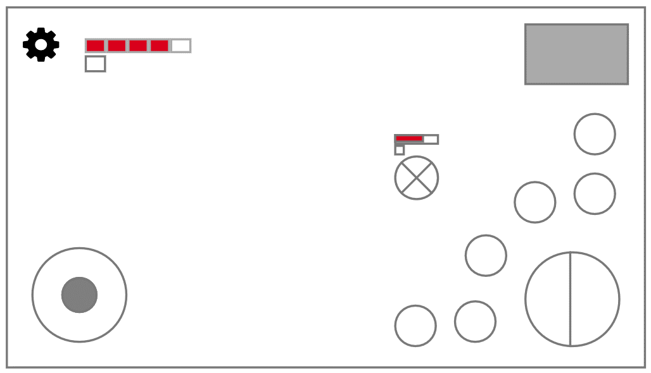
战斗场景

开始界面

六面体系统（弃用）
六面体系统

六面体的每个面是玩家战斗的关卡场景； |  | 六面体缩略图
除出生面外，共5面，4+1关boss； |  | 转场动画
进入一面战斗后其余面对当前场景无影响，六面体在玩家行进时起转场作用； |  | boss面的封印效果
玩家只能在战斗结束后在面面间行进；
每次进入一面，玩家刷新为满状态；
每1/4面战斗结束后选择失去技能（见关卡）;

行进规则及面面分布：

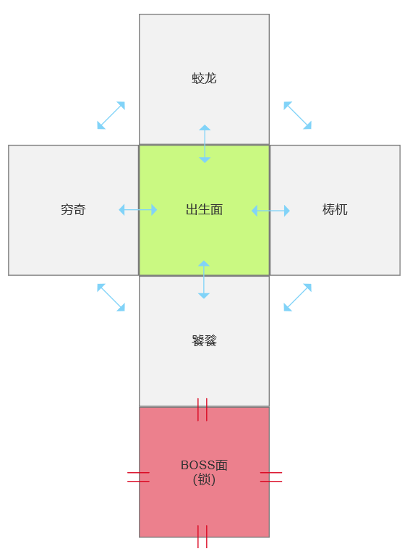

 | 除boss面外，玩家可在相邻两面任意移动（蓝箭头）；
 | 每通过1/4个关卡，boss面对应的一边封印会解除（红双线），4个封印全解除后，玩家可进入boss关；
 | 玩家从任意1/4关卡回到出生面，会获得增伤buff：下次战斗所受第一次伤害加倍； |  | （削弱关卡顺序选择自由度）

地图系统
地图系统

6个小图（关卡）：1出生教学+4+1关boss；
玩家只能在战斗结束后换小图；
每次进入一关，玩家刷新为满状态；
每1/4面战斗结束后选择失去技能（见关卡）;
4/4面全部战胜后，出生关出现BOSS，变为BOSS关；

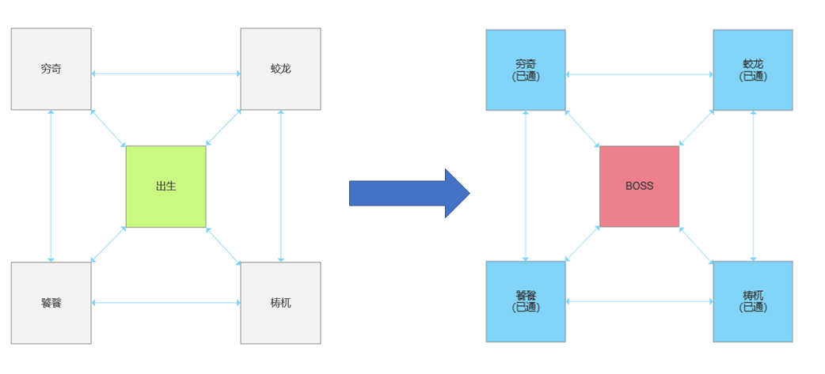

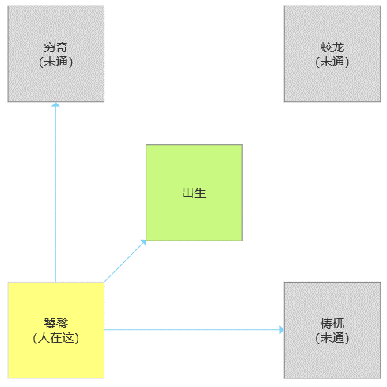

行径方式PLANB
出生关可以回头，4关不可以回头；
未全胜4/4关时，出生关变为惩罚图，进入后会获得增伤buff：下次战斗所受第一次伤害加倍； | 使用文案提示，暂不作美术需求
全胜4/4关时，出生关变为BOSS关；

 |  | PLANB

战斗系统
战斗系统
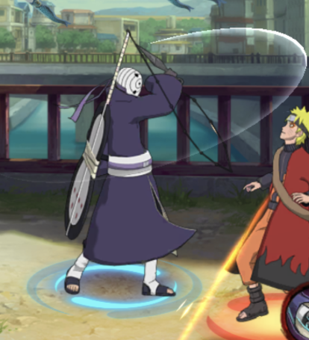
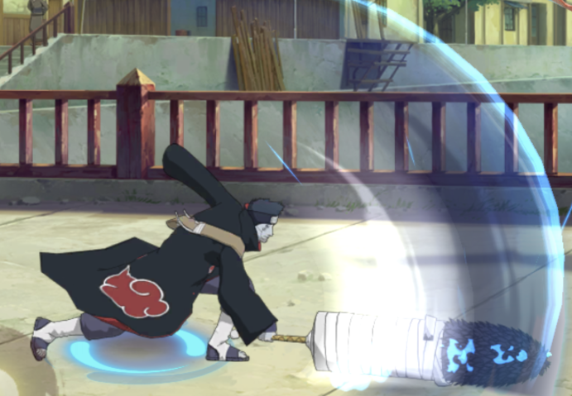
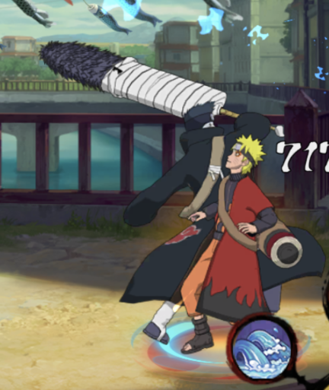
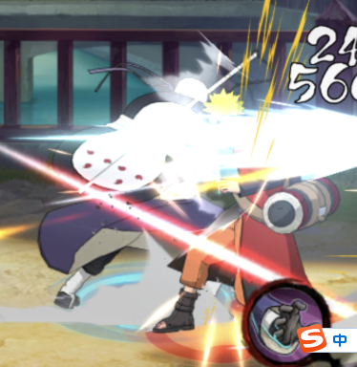
不含取消目押，伤害判定具体范围和时间需要程序调配 |  |  |  |  |  | 各种动作表现……美术爸爸辛苦了！

主角攻击表
 |  | 攻击名称 | 动作描述 | 伤害 | 前摇 | 后摇 | X轴范围 | Y轴范围 | 释放条件 | 释放时是否可移动 | 参考
 |  | 轻击1 | 拿出刺刀向斜上挥砍 | 10 | 小 | 小（可衔接轻击2） | 中 | 微弱 | 无 | 否 | →→→→→→→→→
 |  | 轻击2 | 反向挥回刺刀次击 | 10 | 小 | 小（可衔接轻击3） | 中 | 微弱 | 轻击1后继续轻击命令 | 否
 |  | 轻击3 | 从轻击2收刀位置向前刺击 | 10 | 小 | 小 | 中上 | 微弱 | 轻击2后继续轻击命令 | 否
 |  | 重击1 | 拔出大剑向前挥砍 | 15 | 大 | 中（可衔接重击2） | 大 | 微弱 | 无 | 否
 | 弃用 | 重击2 | 拿回大剑至预备姿势并斜上挥砍 | 20 | 大 | 大 | 大 | 微弱 | 获得后自动在重击1结束后释放（不操作） | 否
 |  |  |  |  |  |  |  |  |  |  |  |  | 轻击1 | 轻击3 | 重击1 | 重击2

主角技能表
 |  | 技能名称 | 释放动作描述 | 效果描述 | 前摇 | 后摇 | X轴范围 | Y轴范围 | 释放条件 | 释放时是否可移动 | 生效时视觉效果 | 冷却时间
 |  | 加速 | 技能释放动作统一或无 | 加速buff | 极小或无 | 无 | - | - | 无 | 是 | lol疾走效果+主角移动变为奔跑 | 12s
 |  | 加盾 |  | 护盾buff |  |  | - | - | 无 | 是 | lol护盾效果 | 20s
 |  | 连击 |  | 连击buff |  |  | - | - | 无 | 是 | 触发时延迟0.3s出现一个半透明残影重复主角触发时的攻击 | 18s
 |  | 位移 |  | 向遥感方向位移一段距离（可斜） |  |  | 中 | 中下 | 无 | 是（播放位移动画） | 翻滚 | 3s
 |  | 金身 |  | 金身buff |  |  | - | - | 无 | 否 | lol金身 | 8s
 |  | 闪避 |  | 闪避buff |  |  | - | - | 无 | 是 | 触发时闪一下特效 | 16s
 |  | 荼毒 |  | 荼毒buff |  |  | - | - | 无 | 是 | 无 | 18s
 |  | 残影 |  | 原地生成一个残影，敌人进入残影范围后残影爆炸，造成圆形aoe |  |  | 小 | 小 | 无 | 否 | 原地生成一个残影，敌人接近时爆炸（dota蓝猫） | 5s


怪物攻击表
 |  | 攻击名称 | 动作描述 | 伤害 | 前摇 | 后摇 | X轴范围 | Y轴范围 | 释放条件 | 释放时是否可移动 | 参考
 |  | 奶蛟龙 | 使劲一下，让蛟龙回血 | 5 | 大 | 小 | all |  |  | 否
 |  | 蛟龙攻击 | 咬你一下 | 20 | 大 | 大 | 大 | 中 |  | 否
 |  | 蛟龙技能A | 扫一圈尾巴 | 30 | 大 | 大 | 大 | 大 |  | 否
 |  | 蛟龙技能B | 射你一个弧形波波 | 25 | 大 | 大 | 大 | 三分之一y |  | 否 |  |  | 蛟龙技能B

关卡-教学
关卡-教学（出生面）

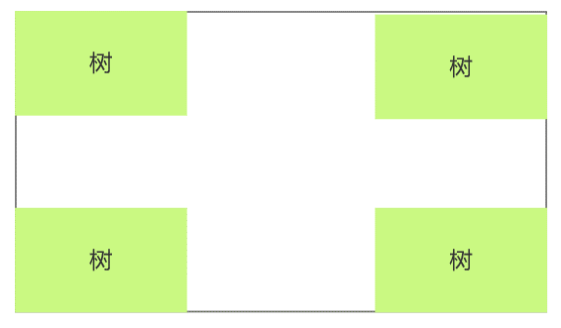
场景示意

剧情表演
 | 开场动画…
 | 主角出现…
 | 底部text：使用遥感进行移动
 | 出现摇杆
 | 玩家移动后触发：
 | 底部text：点击轻击或重击进行攻击
 | 出现攻击键
 | 玩家攻击后触发：
 | 底部text：点击技能进行释放，长按可查看技能描述
 | 出现技能键
 | 玩家放技能后触发：
 | 底部text：开始探索吧，你的每一步选择都在未来有至关重要的影响（文案）

 | 玩家从任意1/4关卡回到此处时触发：
 | 底部text：你选择回到此处，获得了更灵活的挑战选择权利，但这样做的代价又是什么呢（获得增伤buff）

通关后获得
 | -

关卡-蛟龙
关卡-蛟龙

场景示意
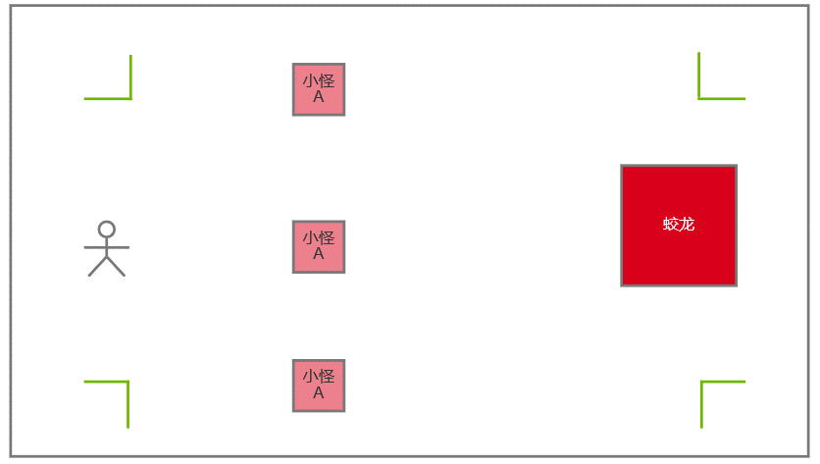

剧情表演
 | 开场动画…
 | 主角出现…
 | 所有怪物被消灭后：
 | 进入通关后获得

通关后获得
 | 通关动画…
 | 选择： | 失去加速 | 或 | 失去加盾
 | 获得： | 轻击2&轻击3

